상품제안서
락앤락 메트로 유리머그 560ml | 상품코드: S45751

 |  |  |  |  |  |  | 02-713-8555 | www.synergygift.co.kr
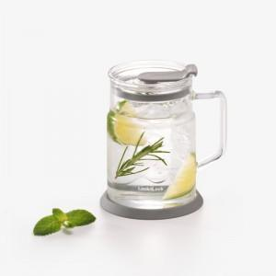 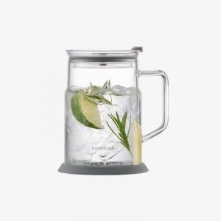 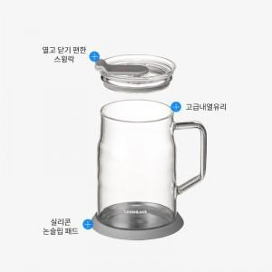

【상세/제작정보】 | <p><span style="font-size: 12pt;">본 상품은 제품 특성상 직접 인쇄가 불가한 상품입니다.</span></p><p>&nbsp;</p><p><span style="font-size: 12pt;">스티커 인쇄 옵션 선택 시, 스티커만 별도 제작·출고되며 제품에 부착되지 않은 상태로 제공됩니다.</span>​&nbsp;</p>

【인쇄/포장옵션】 | 스티커 / 포장불가능

【공급단가】 | 수량 | 50~ | 100~ | 300~ | 1,000~ | 3,000~
*VAT별도 | 단가 | 9,300원 | 8,950원 | 8,470원 | 8,060원 | 7,920원

【상품 URL】 | https://www.synergygift.co.kr:443/src/goods_detail.php?gdno=45751

